Zadanie_1
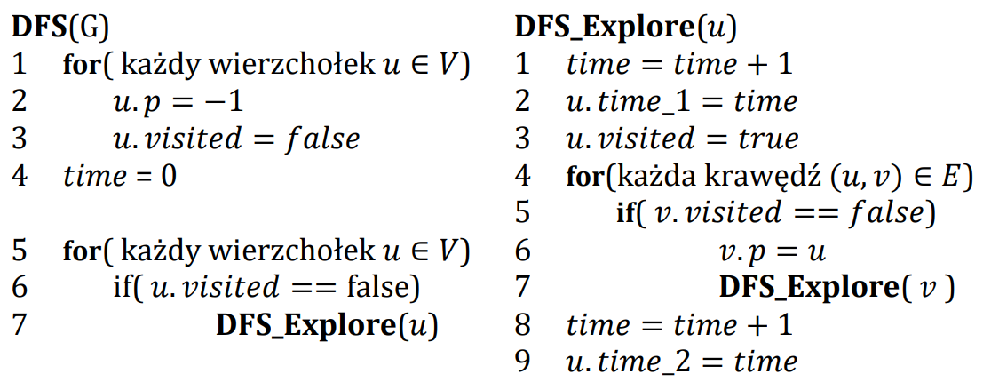

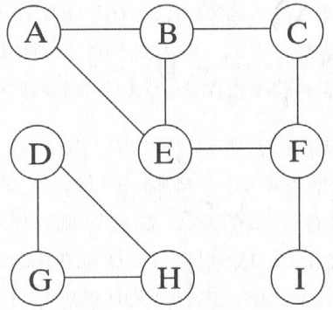
 | A | B | C | D | E | F | G | H | I
visited | true | true | true | true | true | true | true | true | true
p | -1 | A | B | -1 | F | C | D | G | F
time_1 | 1 | 2 | 3 | 13 | 5 | 4 | 14 | 15 | 8
time_2 | 12 | 11 | 10 | 18 | 6 | 7 | 17 | 16 | 9

 | Ścieżki
A
B | A
C | B | A
D
E | F | C | B | A
F | C | B | A
G | D
H | G | D
I | F | C | B | A

Zadanie_2
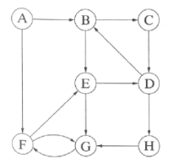
 | A | B | C | D | E | F | G | H
visited | true | true | true | true | true | true | true | true
p | -1 | A | B | C | F | G | H | D
time_1 | 1 | 2 | 3 | 4 | 8 | 7 | 6 | 5
time_2 | 16 | 15 | 14 | 13 | 9 | 10 | 11 | 12

 |  | Ścieżki
 | A
 | B | A
 | C | B | A
 | D | C | B | A
 | E | F | G | H | D | C | B | A
 | F | G | H | D | C | B | A
 | G | H | D | C | B | A
 | H | D | C | B | A

